المؤشرات الكلية

سوق العراق للاوراق المالية
جلسة الاثنين 2026/3/30 |  |  |  | تقرير أسعار الأسهم المتداولة لسوق العراق للأوراق المالية
الجلسة (54)
الاسهم المتداولة المدرجة و OTC |  |  | 680,071,961 |  |  | قيمة الأسهم المتداولة المدرجة و OTC |  | 1,222,047,464 |  |  | صفقات الشركات المدرجة وOTC | 991

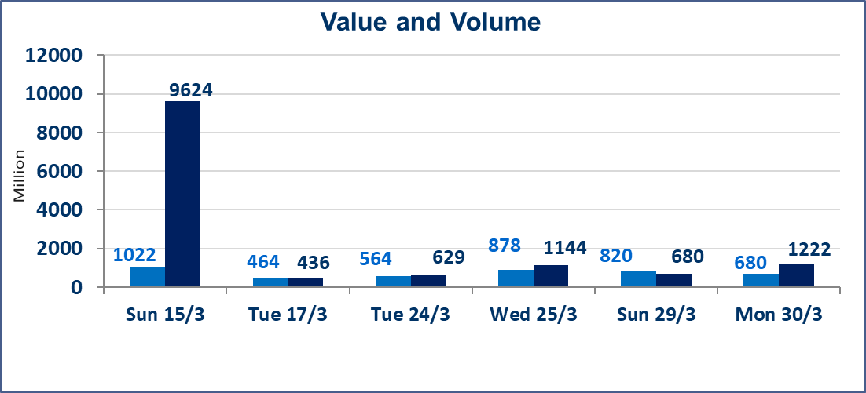
المؤشر60 ISX اليوم | 945.08 |  | نقطة |  |  | المؤشر15 ISX اليوم | 1221.64 | نقطة
المؤشر 60 ISX السابق | 937.90 |  | نقطة |  |  | المؤشر 15 ISX السابق | 1216.31 | نقطة
نسبة التغير | 0.77 |  | % |  |  | نسبة التغير | 0.44 | %
عدد النقاط | 7.18 |  | نقطة |  |  | عدد النقاط | 5.33 | نقطة

الشركات المدرجة | 104 | OTC | 14 | 118 |  | الشركات غير المتداولة المدرجة | 40 | OTC | 12 | 52
الشركات المتداولة | 50 | OTC | 2 | 52 |  | الشركات المرتفعة |  |  | 13
شركات الهيئة العامة |  |  |  | 4 |  | الشركات المنخفضة |  |  | 10
الموقوفة بقرار من هيأة الأوراق المالية |  |  |  | 10
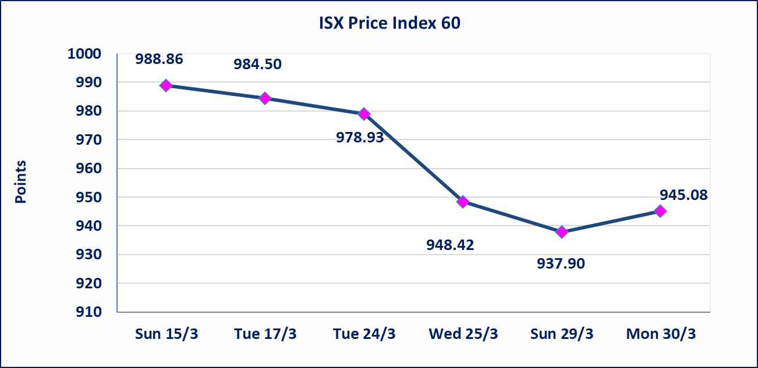
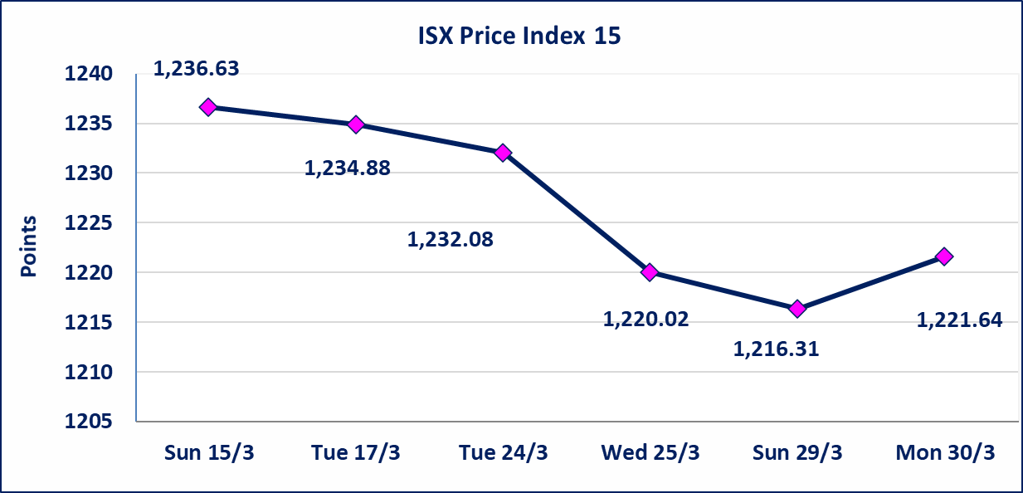

الحد الأعلى والادنى للتغير في السعر | نسبة التغير في كافة المنصات (5%) إرتفاعاً وإنخفاضاً من سعر الاغلاق السابق.
Web site : www.isx-iq.net E-mail : info-isx@isx-iq.net |  |  |  |  | 07834000034 - 07711211522 : ص . ب :3607 العلوية الهاتف |  |  |  |  |  | بغداد /الكرادة/ قرب المسرح الوطني /مجاور مصرف الخليج التجاري

نسبة التغير
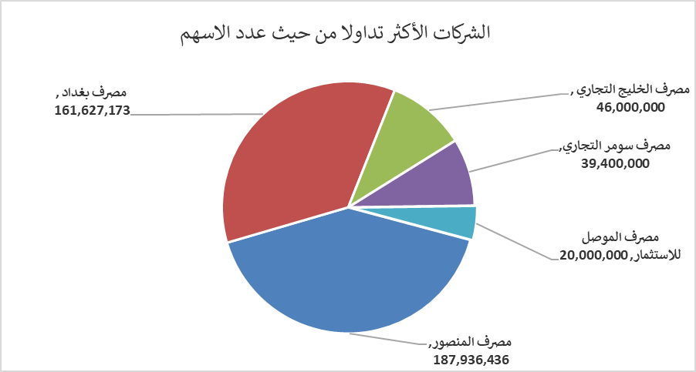
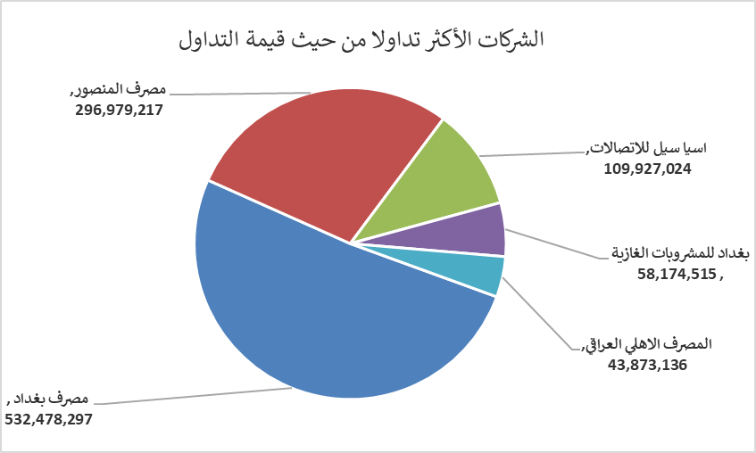
الشركات الأكثر ارتفاعاً وانخفاضاً

نسبة التغير لاسعار الاغلاق الاكثر ارتفاعاً |  |  |  | نسبة التغير لاسعار الاغلاق الاكثر انخفاضاً
اسم الشركة | اغلاق | التغير(%) | الاسهم المتداولة | اسم الشركة | اغلاق | التغير (%) | الاسهم المتداولة
الحمراء للتامين | 5.880 | 5.00 | 10,000 | مصرف الموصل للاستثمار | 0.130 | -7.14 | 20,000,000
الأمين للتأمين | 0.880 | 4.76 | 2,351,479 | الخازر لانتاج المواد الانشائية | 1.230 | -3.15 | 363,167
العراقية لصناعات الكارتون | 2.600 | 4.42 | 1,011,165 | العراقية لتصنيع التمور | 2.500 | -1.96 | 504,763
البادية للنقل العام | 0.950 | 4.40 | 1,261,570 | نقل المنتجات النفطية | 1.850 | -1.60 | 610,746
مصرف بغداد | 3.300 | 3.13 | 161,627,173 | المصرف التجاري العراقي الاسلامي | 0.640 | -1.54 | 15,191,972

الشركات الاكثر نشاطا حسب الاسهم المتداولة (حجم التداول) |  |  |  | الشركات الاكثر نشاطا حسب القيمة المتداولة
اسم الشركة | اغلاق | التغير(%) | الاسهم المتداولة | اسم الشركة | اغلاق | التغير (%) | القيمة المتداولة
مصرف المنصور | 1.600 | 1.91 | 187,936,436 | مصرف بغداد | 3.300 | 3.13 | 532,478,297
مصرف بغداد | 3.300 | 3.13 | 161,627,173 | مصرف المنصور | 1.600 | 1.91 | 296,979,217
مصرف الخليج التجاري | 0.340 | 0.00 | 46,000,000 | اسيا سيل للاتصالات | 15.000 | 0.54 | 109,927,024
مصرف سومر التجاري | 0.160 | 0.00 | 39,400,000 | بغداد للمشروبات الغازية | 5.800 | 0.00 | 58,174,515
مصرف الموصل للاستثمار | 0.130 | -7.14 | 20,000,000 | المصرف الاهلي العراقي | 4.800 | -0.62 | 43,873,136

